設定スケジュール
毎週火曜日までの申請分を水曜日に設定
■設定スケジュール

 | 月 (Mon) |  | 火 (Tue) | 水 (Wed) |  | 木 (Thu) |  | 金 (Fri) | 土 | 日
 |  |  | 当日中 | AM AM PM | 設定作業 不備による設定不可連絡 （正常に完了した場合は連絡無） 不備により設定不可となった場合の対応 （各担当） | PM PM | 設定作業（前日作業での設定不可アカウントを再設定） 不備による設定不可連絡 （正常に完了した場合は連絡無）

 | ※該当日が祝日の場合は１日後ろにずれます。
 | （例）火曜日が祝日の場合
 | 締切 → 水曜日
 | 設定作業 → 木曜日
 | 設定作業（再設定） → 金曜日

 | ※設定不可となる不備の例
 | (1) Cloud Identity Premium(CIP)アカウントでの申請ではない
 |  | ※KDDIアドレス（@kddi.com）への設定は不可となっております。
 |  | ※CIPアカウントの概要はこちら
 | (2) 二段階認証設定がされていない。
 | (3) 申請されたメールアドレスがメーリングリストやフリーメールになっている。

プロパティ一覧
プロパティ名を依頼用シートに記入してください。
かつてのGA360ではビュー単位での権限付与が可能でしたが、ビューという概念がGA4にはありません。

プロパティ | 種別 | 備考 | 計測範囲（ドメイン）
KDDI_GA4プロパティ
501_au PAYアプリ | 専用
502_auウェルネス | 専用
503_au PAY for BIZ アプリ | 専用
504_au XR DOOR | 専用
506_ポケットヘルスケアアプリ | 専用
507_au5Gチャンネルアプリ | 専用
508_auスマートパス_アプリ（iOS） | 専用
509_auスマートパス_アプリ（Android） | 専用
510_デジラアプリ（iOS） | 専用
511_デジラアプリ（Android） | 専用
512_超幻実アプリ | 専用
513_隊士手帖アプリ | 専用
514_auセルフケア | 専用
515_bookpass-2022 | 専用
516_bookpass | 専用
517_プラスメッセージ | 専用
518_auメール | 専用
519_auPAY toto | 専用
520_TELASA | 専用
521_newspass | 専用
522_スマパス(API Project) | 専用
523_auスマートパス_Web | 専用 |  | pass.auone.jp st.pass.auone.jp smps.habits.auone.jp present.tokuten.auone.jp entm.auone.jp smps-navi.auone.jp prcp.pass.auone.jp smps-weather.auone.jp tokuten.auone.jp 5g.pass.auone.jp
524_au PAY マーケット_web | 専用 |  | wowma.jp app.wowma.jp
525_au PAY マーケット_アプリ | 専用
526_au5Gチャンネル_web | 専用 |  | lp.au-5g.auone.jp au-5g.auone.jp
527_KDDI NEWS_web（Web社内報） | 専用 |  | internal.kddi.com internal-kbi.kddi.com
528_KDDI NEWS_アプリ（Web社内報） | 専用
529_Kid'sイントラ_UXSD部管轄ページ | 専用 |  | kidsland.kddi.com
530_AEON English Square | 専用 |  | aeonenglishsquare.kddi.com
531_GeForce Now | 専用 |  | cloudgame.auone.jp
532_au Ponta ポータル | 専用 |  | www.point-portal.auone.jp
533_auWebポータル | 専用 |  | portal.auone.jp article.auone.jp tenki.auone.jp
534_ブックパス_ストア | 専用 |  | bookpass.auone.jp sry.bookpass.auone.jp
535_ブックパス_無料コンテンツ | 専用 |  | bookpass.auone.jp sry.bookpass.auone.jp
536_ジブリ共創特設サイト | 専用 |  | ghibli.portal.auone.jp
537_すずめの戸締まりタイアップ特設サイト | 専用 |  | suzume.au.com
538_auPAYポイント運用（本番） | 専用 |  | wallet-inv.auone.jp finance-service.auone.jp
539_auPAY（紹介サイト） | 専用 |  | aupay.wallet.auone.jp media.aupay.wallet.auone.jp form.aupay.wallet.auone.jp biz.aupay.wallet.auone.jp
540_テレビでまなびイベント | 専用 |  | www.kantantv.jp
541_データお預かりアプリ | 専用 | 準備中
542_データお引越しアプリ | 専用 | 準備中
543_エンタメ(movie-cp.auone.jp、entm.auone.jp) | 専用 |  | entm.auone.jp
544_αU wallet | 専用 | アプリ
545_VCサービスサイト | 専用 |  | vc-trial.app
546_TELASA | 専用 | 準備中
547_GAMPLA | 専用 |  | camp.auone.jp
548_ケーブルプラスRemoteアプリ | 専用
549_JCOM LINK-XA401 | 専用
550_online-yoyaku.au.com | 専用 |  | online-yoyaku.au.com
551_ols-order.au.com | 専用 |  | ols-order.au.com
552_onlineshop.au.com | 専用 |  | onlineshop.au.com
553_au WALLET Web_auPAYサイトibis | 専用 |  | wallet.auone.jp aupay.auone.jp aucard.aupaycharge.com
554_SoS・AOITORI | 専用 |  | self.au.com
555_My au/My UQ_web | 専用 |  | my.au.com s-my.au.com cs.auone.jp
556_myauアプリ※旧my au app | 専用
557_myuqアプリ※旧UQ mobile Portal | 専用
558_SAKU_UIアプリ（J:COM STB） | 専用 | 準備中
559_GAMPLA | 専用 | 削除済み
560_www.au.com | 専用 |  | www.au.com
561_auでんき | 専用 |  | www.au.com wl-denki.kddi.com camp.auone.jp
562_auの地域共創プロジェクト | 専用 |  | regional-initiative.au.com
563_au ID | 専用 |  | connect.auone.jp id.auone.jp oa.connect.auone.jp nw.ip.connect.auone.jp ul.connect.auone.jp kantan-cpn.auone.jp
564_αU wallet_WEB | 専用 |  | web.wallet.kddi.com
565_ミュージックストア | 専用 | 準備中
566_TELASAWebTV | 専用 |  | tv.kddi-video.com
567_cs4.kddi.com | 専用 |  | cs4.kddi.com
568_auでんきアプリ | 専用 | 準備中
569_WLでんきアプリ | 専用 | 準備中
570_ライフデザインインフォ | 専用 |  | au-lifedesign.info
571_Suica×povo | 専用 |  | povosuica-entry.auone.jp entry.povosuica-entry.auone.jp
572_メッセージdeギフト | 専用 | 準備中
573_プラメポータル | 専用 | 準備中 | plus-msg.auone.jp
574_auPAYカードアプリ | 専用 | 準備中
575_kakehashi.kddi.com | 専用
576_プラメコンテンツ | 専用 | 準備中
577_au占い | 専用 | 準備中
578_お客様ポータル | 専用 | 準備中
579_au WALLET クレカ | 専用 | 準備中
580_TELASAアプリ | 専用 | 準備中
581_UQライフweb | 専用 | 準備中
582_UQライフアプリ | 専用 | 準備中
583_うたパスWeb | 専用 | 準備中
584_KID's LAND | 専用
585_hirakuto | 専用 | 準備中
586_adp.au.com | 専用 | 準備中
587_TIME＆SPACE | 専用 | 準備中
588_au初期設定 | 専用 | 準備中

KDDI_GA4（検証）プロパティ
9501_auウェルネス（開発） | 専用
9502_auウェルネス（検証） | 専用
9505_ポケットヘルスケアアプリ（検証） | 専用
9506_au5Gチャンネルアプリ（stg） | 専用
9507_超幻実アプリ（検証） | 専用
9508_隊士手帖アプリ（検証） | 専用
9509_auDisaster for testmode（au災害対策）（検証） | 専用
9510_auスマートパス_Web（検証） | 専用
9511_au5Gチャンネルアプリ（dev） | 専用
9512_auスマートパス_アプリ（検証） | 専用
9513_au PAY マーケット_web（検証） | 専用
9514_au PAY マーケット_web（開発） | 専用
9515_au PAY マーケット_アプリ（検証） | 専用 | 準備中
9516_au PAY マーケット_アプリ（開発） | 専用 | 準備中
9517_au PAY アプリ（検証用） | 専用
9518_au5Gチャンネル_web（検証） | 専用
9519_KDDI NEWS_web（Web社内報）（検証） | 専用
9520_KDDI NEWS_アプリ（Web社内報）（検証） | 専用
9521_Kid'sイントラ_UXSD部管轄ページ（検証） | 専用
9522_AEON English Square（検証） | 専用
9523_ブックパス_ストア（検証） | 専用
9524_ブックパス_無料コンテンツ（検証） | 専用
9525_GeForce Now（検証） | 専用
9526_au Ponta ポータル（検証） | 専用
9527_auWebポータル（検証） | 専用
9528_ジブリ共創特設サイト（検証） | 専用
9529_auPAYポイント運用（検証） | 専用
9530_すずめの戸締まりタイアップ特設サイト（検証） | 専用
9531_TELASA（検証） | 専用
9532_TELASAアプリ（検証） | 専用
9534_TELASAWebTV | 専用
9535_au ID・auかんたん決済（検証） | 専用
9536_auPAY（紹介サイト）（検証） | 専用
9537_テレビでまなびイベント（検証） | 専用
9538_エンタメ(entm.auone.jp)（検証） | 専用
9539_データお預かりアプリ（検証） | 専用
9540_データお引越しアプリ（検証） | 専用
9541_au WALLET Web_auPAYサイトibis | 専用
9543_auでんき（検証） | 専用
9544_VCサービスサイト（検証） | 専用
9547_auPAYマーケット_アプリ（開発） | 専用
9548_ケーブルプラスRemoteアプリ（検証） | 専用
9549_プラメポータル（検証） | 専用
9550_WLでんきアプリ（検証）※旧audenkilog→9550_auでんきアプリ（検証） | 専用 | 準備中
9551_GAMPLA（検証） | 専用
9555_myauアプリ（検証）※旧MyAuApp2ProdMirror | 専用
9556_myuqアプリ（検証）※旧UQ mobile Portal Test | 専用
9557_auの地域共創プロジェクト（検証） | 専用
9558_JCOM LINK-XA401（検証） | 専用
9559_online-yoyaku.au.com（検証） | 専用
9560_ols-order.au.com（検証） | 専用
9561_onlineshop.au.com（検証） | 専用
9562_auかんたん決済（検証） | 専用
9563_SoS・AOITORI（検証） | 専用
9564_My au/My UQ_web（検証） | 専用
9565_auPAYカードアプリ（検証） | 専用 | 準備中
9566_αU wallet（検証） | 専用
9567_SAKU_UIアプリ（J:COM STB） | 専用 | 準備中
9568_うたパスWeb（検証） | 専用
9569_www.au.com(検証) | 専用
9570_au WALLET クレカ（検証） | 専用
9571_プラメコンテンツ（検証） | 専用
9572_ライフデザインインフォ（検証） | 専用
9573_αU wallet_WEB（検証） | 専用
9574_ミュージックストア | 専用 | （削除済み）
9575_auでんきアプリ（検証）_連携 | 専用 | 準備中
9576_TELASA_STB系アプリ（検証） | 専用 | 準備中
9577_cs4.kddi.com（検証） | 専用 | 準備中
9578_Suica×povo（検証） | 専用
9579_メッセージdeギフト（検証） | 専用 | 準備中
9580_UQライフweb（検証） | 専用 | 準備中
9581_UQライフアプリ（検証） | 専用 | 準備中
9582_kakehashi.kddi.com（検証） | 専用
9583_hirakuto（開発） | 専用
9584_hirakuto（検証） | 専用
9585_TIME&SPACE（検証） | 専用 | 準備中
9586_au占い（検証） | 専用 | 準備中
9587_povo（検証） | 専用 | 準備中
9588_お客様ポータル（検証） | 専用 | 準備中
9589_au初期設定（検証） | 専用 | 準備中
9590_auの金融サービス（検証） | 専用 | 準備中
9591_wowmaふるさと納税（検証） | 専用 | 準備中
9592_安心ナビ（検証） | 専用
9593_KID's LAND（検証） | 専用
9594_adp.au.com（検証） | 専用 | 準備中
9595_インターネット[ロールアップ作成用]（検証） | 専用 | 準備中

【参考】Cloud Identity Premiumについて
(1). Googleアカウントの作成
■Cloud Identity Premium（以下、CIP）の作成方法

①以下のURL（社内イントラページ）にアクセスします。
http://kidsland.kddi.com/cont0001/bumon/df235/shibuya/profit-investgate-flow.html

②CIP申請書に必要事項を記載の上、事務局＜ux-admin@kddi.com＞に送付してください。
※メーリングリストでの登録は不可となっております。

③事務局にてアカウント作成後、以下手順にて初期設定をお願いいたします。

■CIPアカウントの初期設定方法

CIP管理事務局でのアカウント登録完了後、「【テナント名】CIPアカウント情報.xlsx」 というファイル名で登録済みアカウント一覧をお送りします。

■ 手順
① 「CIPアカウント情報.xlsx」内のログインURLを開いてください。

② Googleログインページが開きますので、ご自身の【発行CIPアカウント】を入力してください。
※ 「XXX@ga-kddi.auone.jp」の形式です。
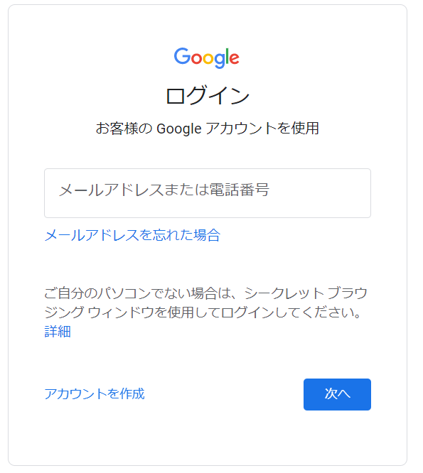

③ 初期パスワードでのログイン後、セキュリティ向上のために初期パスワードの変更を要求されます。
安全なパスワードを設定してください。※ パスワードの再設定はスキップできません。
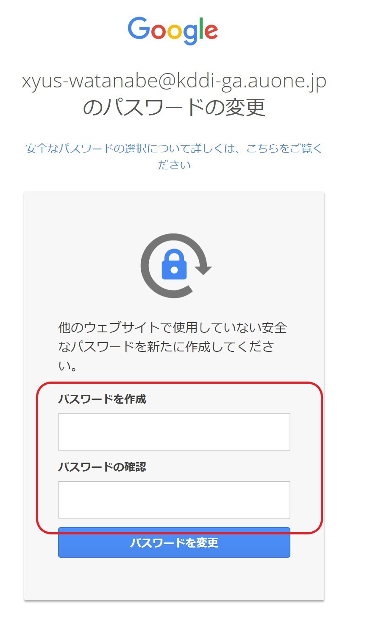

④ 初期パスワードの再設定完了後、二段階認証設定ページに遷移します。社用(検証)携帯の電話番号を利用して、二段階認証設定を完了させてください。
※二段階認証を設定しないまま７日間が経過すると、アカウントの再設定が必要になります。
アカウントの再設定が必要な方は、ux-admin@kddi.comまでお知らせください。

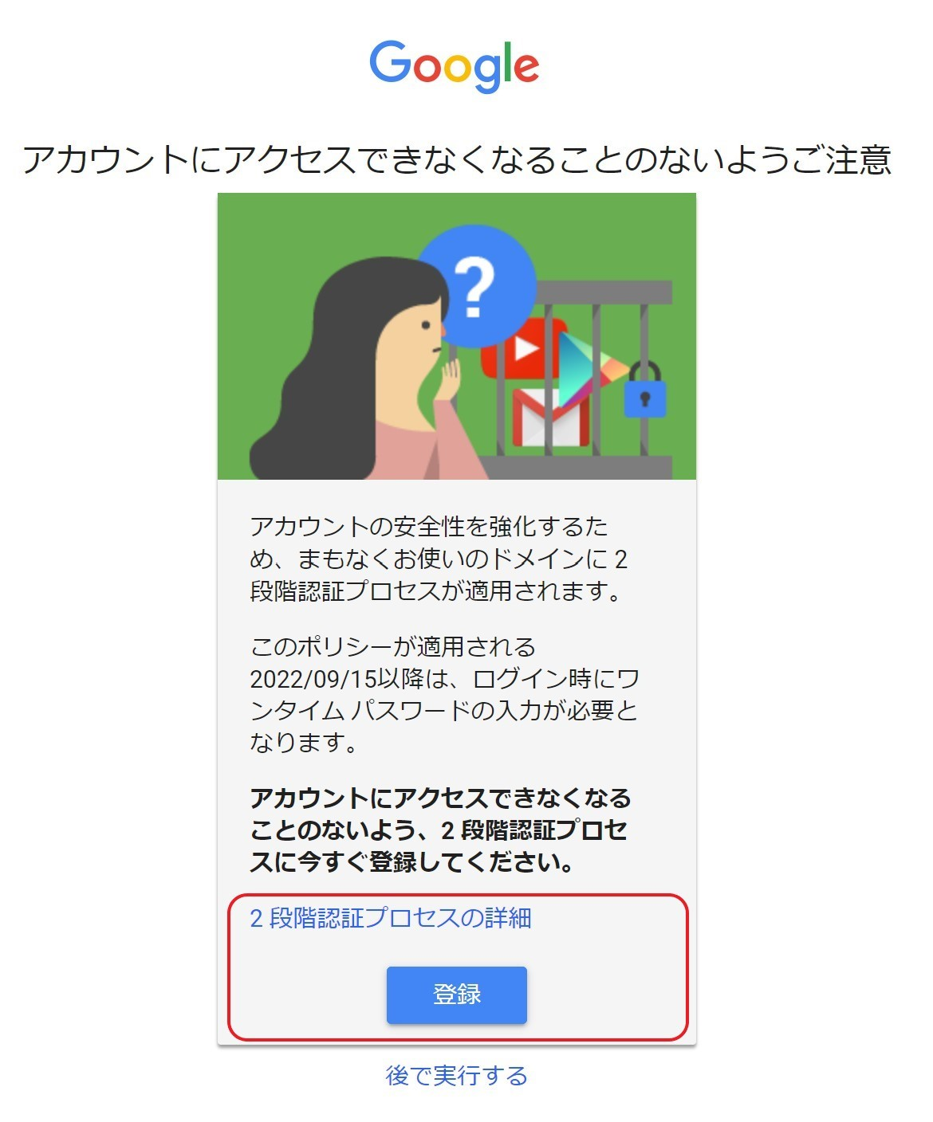

以上でCIPアカウントの作成は完了です。引き続き、事務局への権限付与依頼をお願いします。
必要事項記入が完了したら、本シートを事務局＜ga-support-kddi@group.dentsu.co.jp＞まで送付をお願いします。
＊他社様におかれましては、KDDIのサービス担当者を通してご申請ください。

